Sheet1
功能 | 功能说明 | 传输方式 | 帧头 | 控制字 | 命令字 | 长度标识 | 数据 | 校验字段 | 帧尾 | 注释
 | 轨迹信息 | 上报 | 5359 | 82 | 02 | len(2B) | 上报多个目标点，每个目标点都具有1B索引、1B目标大小、1B目标特征、2B X轴位置信息、2B Y轴位置信息、2B 高度信息、2B速度 | sum | 5443 | 位置信息有正负，16位数据首位为0表示为正，首位为1表示为负 位置信息有正负，16位数据首位为0表示为正，首位为1表示为正 索引:区分不同轨迹信号索引 目标大小:0-100 暂时没有这个功能 目标特征:0x00 静止 0x01:运动 X轴数据:-32767 cm~32767 cm Y轴数据:-32767 cm~32767 cm 高度数据:0 cm~65535 cm，暂时不做正式使用 速度:-32767 cm~32767 cm/s，靠近为正，远离为负 | 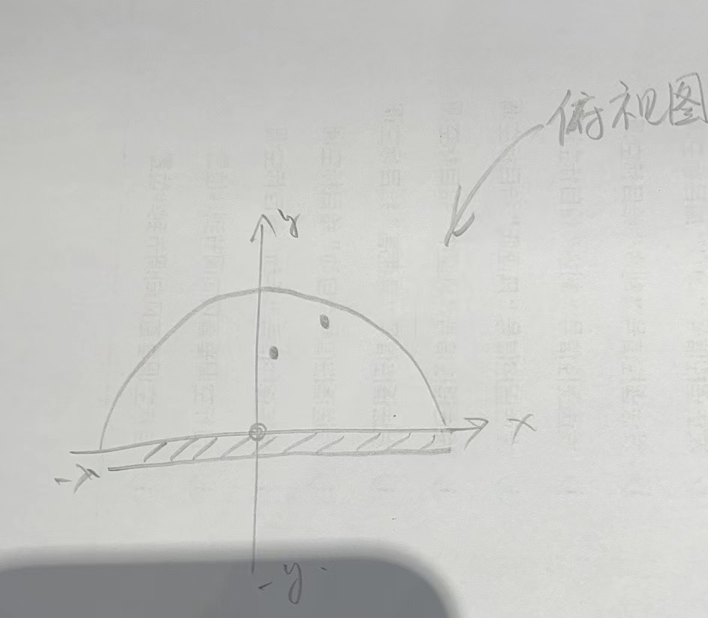

波特率 | 115200
帧格式定义：
序号 | 字段 | 标记 | 长度（B） | 说明
1 | 帧头 | FH | 2 | 固定为“0x53 0x59” //“S Y”
2 | 控制字 | CD | 1 | 0x01-心跳包标识； 0x02-产品信息； 0x03-OTA升级； 0x04-雷达测试； 0x05-工作状态；0x06-雷达位置信息； 0x80-人体存在；0x81-呼吸心跳；

3 | 命令字 | OD | 1 | 对当前数据内容进行标识，待定义
4 | 长度标识 | L1 | 2 | 等于DA数据长度
5 | 数据 | DA | - | 0～2048Byte
6 | 校验字段 | CH | 1 | 校验和
7 | 帧尾 | FT | 2 | 固定为“0x54 0x43” //“T C”

校验字段 计算方式： | （帧头+控制字+命令字+长度标识+数据）求和后取低八位

